Бельевой трикотаж,носки,колготк
 |  |  |  | Прайс лист |  |  |  |  | 8-707-17-103-32 |  | Общая сумма: | 0
 |  |  |  |  |  |  |  |  | 8-707-103-32-17
 |  |  |  |  |  |  |  |  | info@baby-cotton.kz
№ | Арт | Фото | Производи тель | Наименование | Цвет | Состав | Размер | Кол-во в упаковке | Цена за ед. | Цена за упаковку | Заказ (кол-во упаковок) | 0 | Примечание
Бельевой трикотаж
 | CAJ 2090 | 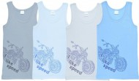 | Cherubino | Майка для мальчика | голубой, св.голубой, св.серый, серый | 100% хлопок, РИБАНА | 134-68, 140-72, 146-76 | 3 | 695 | 2085 |  | 0
 | CAN 2197 | 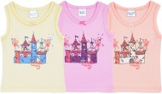 | Cherubino | Майка ясельная | желтый, персиковый, розовый | 100% хлопок, РИБАНА | 62-40, 68-44, 74-48, 80-52 | 4 | 470 | 1880 |  | 0
 | CAK 2187 | 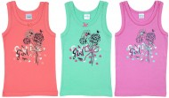 | Cherubino | Майка для девочки | арбузный, бирюзовый, розовый | 100% хлопок, РИБАНА | 92-52, (98-104)-56, (110-116)-60, (122-128)-64 | 4 | 650 | 2600 |  | 0
 | CAK 2194 | 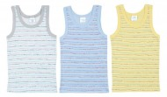 | Cherubino | Майка для мальчика | белый (полоска), голубой (полоска), желтый (полоска) | 100% хлопок, РИБАНА | 92-52, (98-104)-56, (110-116)-60, (122-128)-64 | 4 | 595 | 2380 |  | 0
 | CAK 2138 | 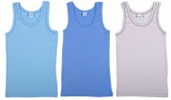 | Cherubino | Майка для мальчика | голубой, св.голубой, св.серый | 100% хлопок, РИБАНА | 92-52, (98-104)-56, (110-116)-60, (122-128)-64 | 4 | 499 | 1996 |  | 0
 | CAJ 2121 | 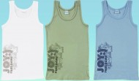 | Cherubino | Майка для мальчика | св.хаки, серо-голубой | 100% хлопок, РИБАНА | 134-68, 140-72, 146-76 | 3 | 345 | 1035 |  | 0
 | CAJ 2128 | 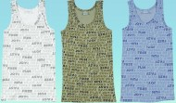 | Cherubino | Майка для мальчика | св.хаки, серо-голубой | 100% хлопок, РИБАНА | 134-68, 140-72, 146-76 | 3 | 299 | 897 |  | 0
 | CAK 3187 | 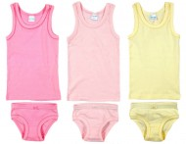 | Cherubino | Комплект для девочки | розовый, св.розовый, экрю | 100% хлопок, РИБАНА | 92-52, (98-104)-56, (110-116)-60, (122-128)-64 | 4 | 999 | 3996 |  | 0
 | FB 6404 | 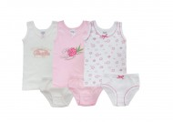 | Fuar Baby | Комплект для девочки (10 шт. в упаковке) | розовый, экрю | 100% хлопок, РИБАНА бесшовная | 92, 98/104х2, 110/116х2, 122/128х2, 134/140х2, 146/152 | 10 | 790 | 7900 |  | 0
 | CAN 3139 | 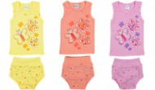 | Cherubino | Комплект ясельный | персиковый, розовый | 100% хлопок, РИБАНА | 62-40, 68-44, 74-48, 80-52 | 4 | 1150 | 4600 |  | 0
 | CAN 3254 | 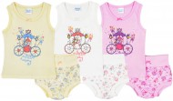 | Cherubino | Комплект ясельный | желтый, розовый, экрю | 100% хлопок, РИБАНА | 62-40, 68-44, 74-48, 80-52 | 4 | 1250 | 5000 |  | 0
 | CAN 3197 | 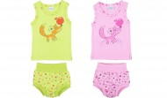 | Cherubino | Комплект ясельный | розовый, салатовый | 100% хлопок, РИБАНА | 62-40, 68-44, 74-48, 80-52 | 4 | 1150 | 4600 |  | 0
 | CAN 3271 | 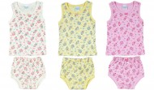 | Cherubino | Комплект ясельный | желтый, розовый, экрю | 100% хлопок, РИБАНА | 62-40, 68-44, 74-48, 80-52 | 4 | 1100 | 4400 |  | 0
 | CAK 3258 | 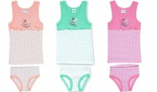 | Cherubino | Комплект для девочки | бирюзовый/белый, персиковый/экрю, розовый (горошек) | 100% хлопок, РИБАНА | 92-52, (98-104)-56, (110-116)-60, (122-128)-64 | 4 | 1100 | 4400 |  | 0
 | CAK 3256 | 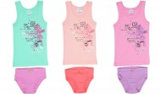 | Cherubino | Комплект для девочки | бирюзовый/сиреневый, персиковый, розовый | 100% хлопок, РИБАНА | 92-52, (98-104)-56, (110-116)-60, (122-128)-64 | 4 | 1100 | 4400 |  | 0
 | CAN 3248 | 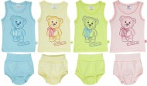 | Cherubino | Комплект ясельный | голубой, желтый, розовый, салатовый | 100% хлопок, РИБАНА | 62-40, 68-44, 74-48, 80-52 | 4 | 1190 | 4760 |  | 0
 | CAN 3198 | 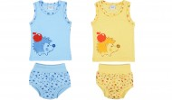 | Cherubino | Комплект ясельный | желтый | 100% хлопок, РИБАНА | 62-40, 68-44, 74-48, 80-52 | 4 | 1190 | 4760 |  | 0
 | FB 6404 |  | Fuar Baby | Комплект для девочки (10 шт. в упаковке) | розовый, экрю | 100% хлопок, РИБАНА бесшовная | 92, 98/104х2, 110/116х2, 122/128х2, 134/140х2, 146/152 | 10 | 790 | 7900 |  | 0
 | FB 6403 | 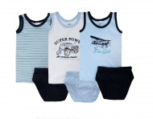 | Fuar Baby | Комплект для мальчика (10 шт. в упаковке) | белый, голубой, т.синий (полоска) | 100% хлопок, РИБАНА бесшовная | 92, 98/104х2, 110/116х2, 122/128х2, 134/140х2, 146/152 | 10 | 790 | 7900 |  | 0
 | CAK 3259 | 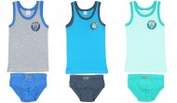 | Cherubino | Комплект для мальчика | бирюзовый/серый, меланж/синий, св.бирюзовый/изумрудный | 100% хлопок, РИБАНА | 92-52, (98-104)-56, (110-116)-60, (122-128)-64 | 4 | 1100 | 4400 |  | 0
 | CAN 3162 | 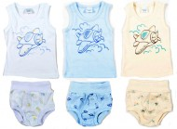 | Cherubino | Комплект ясельный | белый, голубой, экрю | 100% хлопок, РИБАНА | 62-40, 68-44, 74-48, 80-52 | 4 | 1150 | 4600 |  | 0
 | CAK 3192 |  | Cherubino | Комплект для мальчика | бежевый, голубой, св.серый | 100% хлопок, РИБАНА | 92-52, (98-104)-56, (110-116)-60, (122-128)-64 | 4 | 950 | 3800 |  | 0
 | CAK 3260 | 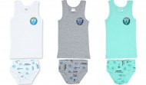 | Cherubino | Комплект для мальчика | белый, бирюзовый, серый меланж | 100% хлопок, РИБАНА | 92-52, (98-104)-56, (110-116)-60, (122-128)-64 | 4 | 1100 | 4400 |  | 0
 | CAK 3263 | 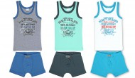 | Cherubino | Комплект для мальчика | белый/бирюзовый, бирюзовый/изумрудный, меланж/синий | 100% хлопок, РИБАНА | 92-52, (98-104)-56, (110-116)-60, (122-128)-64 | 4 | 1225 | 4900 |  | 0
 | CAK 1192 |  | Cherubino | Трусы для девочки | белый, персиковый, розовый | 100% хлопок, РИБАНА | 92-52, (98-104)-56, (110-116)-60, (122-128)-64 | 4 | 425 | 1700 |  | 0
 | CAK 1187 | 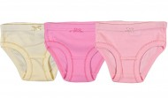 | Cherubino | Трусы для девочки | розовый, св.розовый, экрю | 100% хлопок, РИБАНА | (110-116)-60, (122-128)-64 | 2 | 395 | 790 |  | 0
 | CAK 1293 | 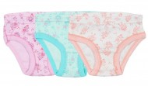 | Cherubino | Трусы для девочки | бирюзовый, розовый, экрю | 100% хлопок, РИБАНА | 92-52, (98-104)-56, (110-116)-60, (122-128)-64 | 4 | 425 | 1700 |  | 0
 | CAK 1287 | 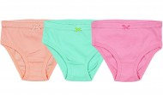 | Cherubino | Трусы для девочки | арбузный, бирюзовый, розовый | 100% хлопок, РИБАНА | 92-52, (98-104)-56, (110-116)-60, (122-128)-64 | 4 | 395 | 1580 |  | 0
 | CAK 1231 | 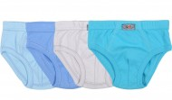 | Cherubino | Трусы для мальчиков | бирюзовый, голубой, св.голубой, серый | 100% хлопок, РИБАНА | 92-52, (98-104)-56, (110-116)-60, (122-128)-64 | 4 | 475 | 1900 |  | 0
Носки, колготки, обувь
 | CAB 04035 | 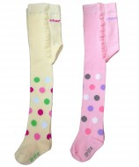 | Cherubino | Колготки детские | желтый, розовый | 80% хлопок, 18% полиамид, 2% эластан | 86-92, 92-98, 98-104 | 3 | 975 | 2925 |  | 0
 | CAB 04028 | 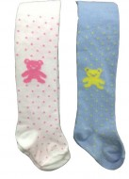 | Cherubino | Колготки детские | белый, голубой | 80% хлопок, 18% полиамид, 2% эластан | 86-92, 92-98, 98-104 | 3 | 975 | 2925 |  | 0
 | CAB 04036 | 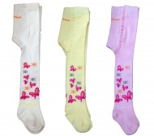 | Cherubino | Колготки детские | белый, желтый, розовый | 80% хлопок, 18% полиамид, 2% эластан | 86-92, 92-98, 98-104 | 3 | 975 | 2925 |  | 0
 | CAB 04037 | 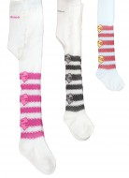 | Cherubino | Колготки детские | белый/красный, белый/черный, белый/малиновый | 80% хлопок, 18% полиамид, 2% эластан | 86-92, 92-98, 98-104 | 3 | 975 | 2925 |  | 0
 | CAB 06004 |  | Cherubino | Колготки детские | белый, киви, розовый | 80% хлопок, 18% полиамид, 2% эластан | 86-92, 92-98, 98-104 | 3 | 975 | 2925 |  | 0
 | CAB 06006 |  | Cherubino | Колготки детские | белый, желтый, розовый | 80% хлопок, 18% полиамид, 2% эластан | 86-92, 92-98, 98-104 | 3 | 975 | 2925 |  | 0
 | CAB 06007 |  | Cherubino | Колготки детские | белый, голубой, розовый | 80% хлопок, 18% полиамид, 2% эластан | 86-92, 92-98, 98-104 | 3 | 975 | 2925 |  | 0
 | AKY-5160 | 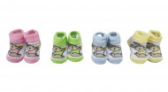 | AKYUZ BEBE | Носочки ясельные (6 пар в упаковке) | ассорти | 80% хлопок, 17% полиамид, 3% эластан | 0-3 | 6 | 195 | 1170 |  | 0
 | ML-14278 | 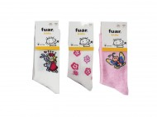 | Fuar Baby | Носки детские для девочки (12 шт. в упаковке) | ассорти | 80% хлопок, 17% полиамид, 3% эластан | 7-9 | 12 | 295 | 3540 |  | 0
 | ML-14277 | 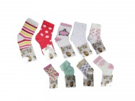 | Fuar Baby | Носки ясельные для девочки (12 шт. в упаковке) | ассорти | 80% хлопок, 17% полиамид, 3% эластан | 0-6, 6-18 | 12 | 245 | 2940 |  | 0
 | ML-14277 | 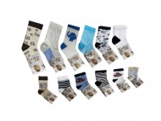 | Fuar Baby | Носки ясельные для мальчика (12 шт. в упаковке) | ассорти | 80% хлопок, 17% полиамид, 3% эластан | 0-6, 6-18, 24-36 | 12 | 245 | 2940 |  | 0
 | ML-14278 | 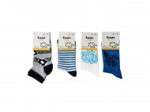 | Fuar Baby | Носки детские для мальчика (12 шт. в упаковке) | ассорти | 80% хлопок, 17% полиамид, 3% эластан | 5-7, 7-9 | 12 | 295 | 3540 |  | 0
 | CRP-2046 |  | CIORAP | Носки детские | т.синий, черный, т.серый, серый меланж | 78% шерсть, 21% нейлон, 1% лайкра | 23-26 (2-3г), 27-30 (4-6л), 31-34 (7-10л), 35-38 (11-15л) | 4 | 230 | 920 |  | 0
 | F-300 |  | First Step | Пинетки детские (3 пары в упаковке) | ассорти | Внешний и внутренний материал: искусственный мех. Подошва с тормозами | 20-21 (2 г.), 22-23 (3 г.), 24-25 (4 г.) | 3 | 1990 | 5970 |  | 0
 | FUN-1683-3 | 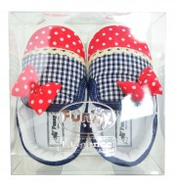 | Funny Baby | Пинетки ясельные (3 пары в упаковке) | т.синий/красный | Материал верха: Текстиль Материал стельки: текстиль | 17, 18, 19 | 3 | 1650 | 4950 |  | 0
 | F-237-2 Fix Price | 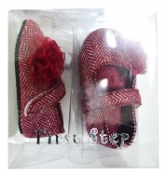 | First Step | Пинетки ясельные (4 пары в упаковке) | бордовый | Материал верха: Текстиль/ТВИД Материал стельки: Текстиль | 17, 18, 19 | 3 | 1790 | 5370 |  | 0
 | F-238-2 Fix Price | 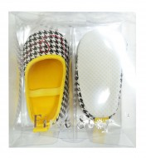 | First Step | Пинетки ясельные (3 пары в упаковке) | желтый | Материал верха: Текстиль Материал стельки: Текстиль | 17 (3-7 мес), 18 (8-12 мес), 19 (12-18 мес) | 3 | 1790 | 5370 |  | 0
 | F-231-2 Fix Price | 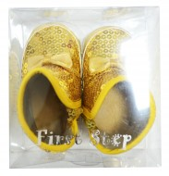 | First Step | Пинетки-угги ясельные (3 пары в упаковке) | желтый | Материал верха: Текстиль + пайетки Материал стельки: Текстиль | 17 (3-7 мес), 18 (8-12 мес), 19 (12-18 мес) | 3 | 1900 | 5700 |  | 0
 | F-300-1 Fix Price | 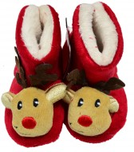 | First Step | Пинетки-угги ясельные (3 пары в упаковке) | красный |  | 22/23 (3 г.), 24/25 (4 г.), 26/27 (5 лет) | 3 | 1990 | 5970 |  | 0

